Лист1
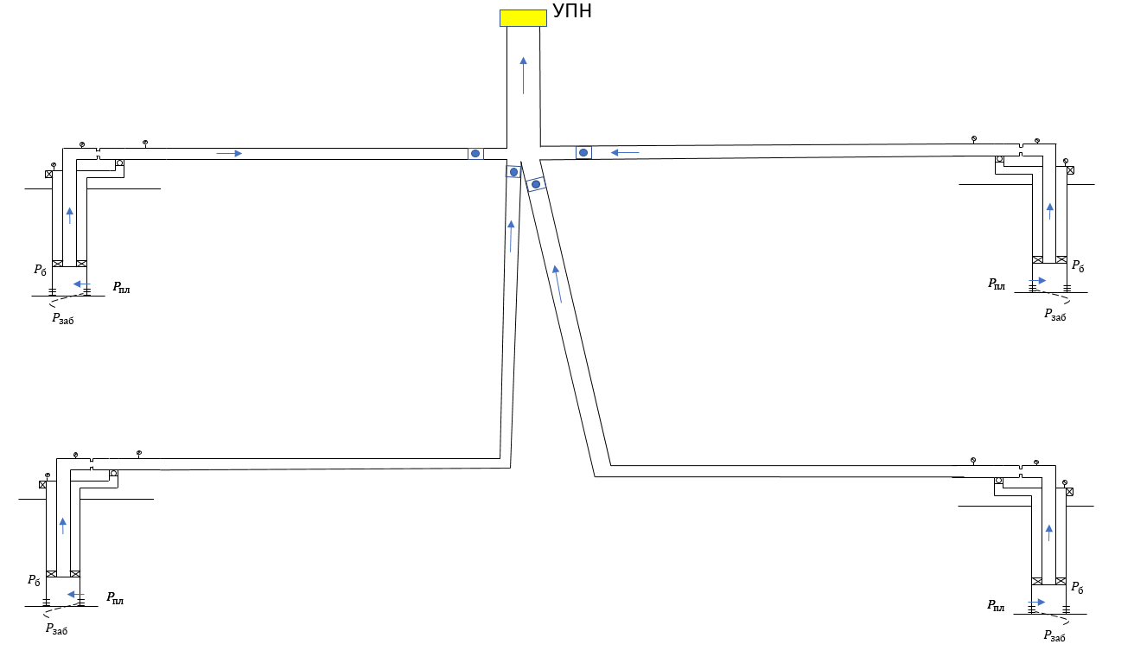
Дано
давление на УПН | 8.5
плотность нефти | 804.7
плотность газа | 0.9
плотность воды | 1106.8
PVT | {"gamma_gas":0.9,"gamma_oil":0.8047,"gamma_wat":1.1068,"rsb_m3m3":121.2,"rp_m3m3":121.2,"pb_atma":156}
K_прод

 | Инклинометрия 1, 3 |  |  | Инклинометрия 2,4 |  |  | Диаметр1,3 |  |  | Диаметр2,4
 | MD | TVD |  | MD | TVD |  | h | d |  | h | d
 | MD | TVD |  | MD | TVD |  | h | d |  | h | d
 | 0 | 0 |  | 0 | 0 |  | 951 | 62 |  | 948 | 70
 | 951 | 851 |  | 948 | 948 |  | 1800 | 91 |  | 1932 | 90
 | 1800 | 1500 |  | 1932 | 1932

Зависимость давления в точке стока от дебита
 |  | Q | Pзаб1 | Pзаб2 | Pзаб3 | Pзаб4 |  | Pbuf1 | Pbuf2 | Pbuf3 | Pbuf4 |  |  |  | Pсток1 | Pсток2 | Pсток3 | Pсток4
 |  | 1 | 230.43589744 | 228.95918367 | 234.95918367 | 217.64285714 |  | 132.26260033 | 102.13281246 | 136.50369107 | 90.344362427 | MD до стока |  | 1 | 79.40524973 | 57.222897891 | 93.570001229 | 34.468497949
 |  | 10 | 207.35897436 | 210.59183673 | 216.59183673 | 191.92857143 |  | 109.44246468 | 83.091300934 | 118.42049248 | 62.853100507 | MD1 | 779.61657243 | 10 | 55.022826401 | 37.159446847 | 74.474207446 | 9.2240207876
 |  | 20 | 181.71794872 | 190.18367347 | 196.18367347 | 163.35714286 |  | 83.255705895 | 61.60338515 | 97.953083737 | 32.503657374 | MD2 | 640.31242374 | 20 | 27.127496763 | 16.489321624 | 52.876361098 | 0.88781833485
 |  | 30 | 156.07692308 | 169.7755102 | 175.7755102 | 134.5365892 |  | 58.021619058 | 41.43657607 | 77.759043106 | 14.814899602 | MD3 | 639.53186004 | 30 | 8.9714508571 | 6.2292305166 | 31.791533906 | 0.89362905852
 |  | 40 | 128.87715242 | 149.32434575 | 155.36694638 | 104.46697286 |  | 37.758620765 | 28.026111474 | 60.382599073 | 7.8743129815 | MD4 | 780.25700894 | 40 | 2.6910726573 | 2.574558205 | 17.10744003 | 0.85795260436
 |  | 50 | 96.958302382 | 128.13965495 | 134.45524417 | 70.88972933 |  | 22.225919366 | 21.334482481 | 47.27791343 | 4.0080242204 |  |  | 50 | 0.88800250916 | 1.4282226233 | 10.517306556 | 0.89253672805
 |  | 60 | 53.033603421 | 105.54290561 | 112.2518603 | 10.740565795 |  | 4.3365969337 | 17.056635633 | 32.008779669 | 0.8756357354 |  |  | 60 | 0.85923371432 | 1.1846201478 | 5.2747526555 | 0.8756357354
 |  | 70 | 0 | 80.195749773 | 87.734429112 | 0 |  | 0 | 8.5891669879 | 18.555409526 | 0 |  |  | 70 | 0 | 0.88377662448 | 2.1359116803 | 0
 |  | 80 | 0 | 40.799320961 | 56.459247442 | 0 |  | 0 | 0.86999905607 | 5.3904433839 | 0 |  |  | 80 | 0 | 0.86999905607 | 0.88781916013 | 0
 |  | 90 | 0 | 0 | 0 | 0 |  | 0 | 0 | 0 | 0 |  |  | 90 | 0 | 0 | 0 | 0
 |  | 100 | 0 | 0 | 0 | 0 |  | 0 | 0 | 0 | 0 |  |  | 100 | 0 | 0 | 0 | 0
 |  | 110 | 0 | 0 | 0 | 0 |  | 0 | 0 | 0 | 0 |  |  | 110 | 0 | 0 | 0 | 0
 |  | 120 | 0 | 0 | 0 | 0 |  | 0 | 0 | 0 | 0 |  |  | 120 | 0 | 0 | 0 | 0
 |  | 130 | 0 | 0 | 0 | 0 |  | 0 | 0 | 0 | 0 |  |  | 130 | 0 | 0 | 0 | 0
 |  | 140 | 0 | 0 | 0 | 0 |  | 0 | 0 | 0 | 0 |  |  | 140 | 0 | 0 | 0 | 0
 |  | 150 | 0 | 0 | 0 | 0 |  | 0 | 0 | 0 | 0 |  |  | 150 | 0 | 0 | 0 | 0
 |  | 160 | 0 | 0 | 0 | 0 |  | 0 | 0 | 0 | 0 |  |  | 160 | 0 | 0 | 0 | 0
 |  | 170 | 0 | 0 | 0 | 0 |  | 0 | 0 | 0 | 0 |  |  | 170 | 0 | 0 | 0 | 0
 |  | 180 | 0 | 0 | 0 | 0 |  | 0 | 0 | 0 | 0 |  |  | 180 | 0 | 0 | 0 | 0
 |  | 190 | 0 | 0 | 0 | 0 |  | 0 | 0 | 0 | 0 |  |  | 190 | 0 | 0 | 0 | 0
 |  | 200 | 0 | 0 | 0 | 0 |  | 0 | 0 | 0 | 0 |  |  | 200 | 0 | 0 | 0 | 0
 |  | 210 | 0 | 0 | 0 | 0 |  | 0 | 0 | 0 | 0 |  |  | 210 | 0 | 0 | 0 | 0
 |  | 220 | 0 | 0 | 0 | 0 |  | 0 | 0 | 0 | 0 |  |  | 220 | 0 | 0 | 0 | 0
 |  | 230 | 0 | 0 | 0 | 0 |  | 0 | 0 | 0 | 0 |  |  | 230 | 0 | 0 | 0 | 0
 |  | 240 | 0 | 0 | 0 | 0 |  | 0 | 0 | 0 | 0 |  |  | 240 | 0 | 0 | 0 | 0
 |  | 250 | 0 | 0 | 0 | 0 |  | 0 | 0 | 0 | 0 |  |  | 250 | 0 | 0 | 0 | 0
 |  | 260 | 0 | 0 | 0 | 0 |  | 0 | 0 | 0 | 0 |  |  | 260 | 0 | 0 | 0 | 0
 |  | 270 | 0 | 0 | 0 | 0 |  | 0 | 0 | 0 | 0 |  |  | 270 | 0 | 0 | 0 | 0
 |  | 280 | 0 | 0 | 0 | 0 |  | 0 | 0 | 0 | 0 |  |  | 280 | 0 | 0 | 0 | 0
 |  | 290 | 0 | 0 | 0 | 0 |  | 0 | 0 | 0 | 0 |  |  | 290 | 0 | 0 | 0 | 0
 |  | 300 | 0 | 0 | 0 | 0 |  | 0 | 0 | 0 | 0 |  |  | 300 | 0 | 0 | 0 | 0

Зависимость давления от дебита
1200 |  | 0.86650813381 | 0
149.60811875 |  | 0.8717190609 | 5
115.48297731 |  | 0.80344686554 | 10
98.827302236 |  | 0.87842483976 | 15
86.013081887 |  | 0.88805586705 | 20
75.539846561 |  | 0.88927399332 | 25
65.930081825 |  | 0.86175412093 | 30
57.448445162 |  | 0.8924451987 | 35
49.202525938 |  | 0.89054729051 | 40
40.971505023 |  | 0.88781632126 | 45
32.785014824 |  | 0.87452237599 | 50
 |  |  |  |  |  |  |  |  |  |  |  |  |  | Pсток | q1 | q2 | q3 | q4 | Qsum | p Течение к УПН
 |  |  |  |  |  |  |  |  |  |  |  |  |  | 0 | 300 | 300 | 300 | 300 | 1200 | 0.86650813381 | 0
 |  |  |  |  |  |  |  |  |  |  |  |  |  | 5 | 36.323585508 | 32.267972019 | 60.875331556 | 20.141229668 | 149.60811875 | 0.8717190609 | 5
 |  |  |  |  |  |  |  |  |  |  |  |  |  | 10 | 29.433494965 | 25.33938418 | 50.986745327 | 9.72335284 | 115.48297731 | 0.80344686554 | 10
 |  |  |  |  |  |  |  |  |  |  |  |  |  | 15 | 26.679591375 | 21.009054591 | 43.197871543 | 7.9407847277 | 98.827302236 | 0.87842483976 | 15
 |  |  |  |  |  |  |  |  |  |  |  |  |  | 20 | 23.925687785 | 17.899036843 | 38.030140644 | 6.1582166154 | 86.013081887 | 0.88805586705 | 20
 |  |  |  |  |  |  |  |  |  |  |  |  |  | 25 | 21.171784195 | 15.367318189 | 34.625095674 | 4.3756485031 | 75.539846561 | 0.88927399332 | 25
 |  |  |  |  |  |  |  |  |  |  |  |  |  | 30 | 18.970256572 | 13.14669416 | 31.220050703 | 2.5930803908 | 65.930081825 | 0.86175412093 | 30
 |  |  |  |  |  |  |  |  |  |  |  |  |  | 35 | 17.177841833 | 10.981785332 | 28.47830572 | 0.81051227854 | 57.448445162 | 0.8924451987 | 35
 |  |  |  |  |  |  |  |  |  |  |  |  |  | 40 | 15.385427093 | 8.6822224377 | 26.106932241 | -0.97205583376 | 49.202525938 | 0.89054729051 | 40
 |  |  |  |  |  |  |  |  |  |  |  |  |  | 45 | 13.593012354 | 6.3975578524 | 23.735558763 | -2.7546239461 | 40.971505023 | 0.88781632126 | 45
 |  |  |  |  |  |  |  |  |  |  |  |  |  | 50 | 11.800597615 | 4.1574239832 | 21.364185284 | -4.5371920584 | 32.785014824 | 0.87452237599 | 50
 |  |  |  |  |  |  |  |  |  |  |  |  |  | 55 |  | 1.96182083 |  | -6.3197601707 |  |  | 100
 |  |  |  |  |  |  |  |  |  |  |  |  |  | 60 |  | -0.18925160714 |  | -8.102328283 |  |  | 0.8
 |  |  |  |  |  |  |  |  |  |  |  |  |  | 65
 |  |  |  |  |  |  |  |  |  |  |  |  |  | 70
 |  |  |  |  |  |  |  |  |  |  |  |  |  | 75

 |  |  |  |  |  |  |  |  |  |  |  |  |  |  | Ответ
 |  |  |  |  |  |  |  |  |  |  |  |  |  |  | q1 | 36.32359
 |  |  |  |  |  |  |  |  |  |  |  |  |  |  | q2 | 32.26797
 |  |  |  |  |  |  |  |  |  |  |  |  |  |  | q3 | 60.87533
 |  |  |  |  |  |  |  |  |  |  |  |  |  |  | q4 | 20.14123
 |  |  |  |  |  |  |  |  |  |  |  |  |  |  | Qsum | 149.6081

